Sheet1
10uF/6.3V电容热冲击验证报告
一、客户乐鑫反馈ESP32-SIG1711P8试产模块可靠性试验中发现C10位电容有击穿现象。
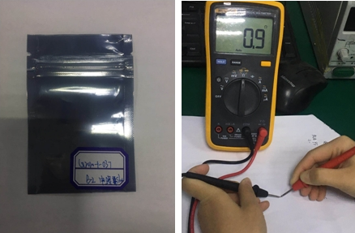

二、参考乐鑫可性试验
1、在温度85℃、湿度85%环境存贮196H
2、在温度85℃，湿度85%模拟工作196H

三、相同试验条件，试验有三种规格物料分别是
A、10UF/6.3V电容，村田（Murata） GRM155C80J106ME11D (新物料)
B、1UF/10V电容，村田（Murata）GRM033C81A105ME05D （新物料）
C、0.1UF/6.3V电容，三星（Samsung）CL05B104KO5NNNC

四、模拟试验
4.1、将产品模拟在温度85℃、湿度85%环境存贮
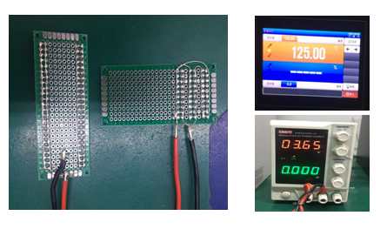 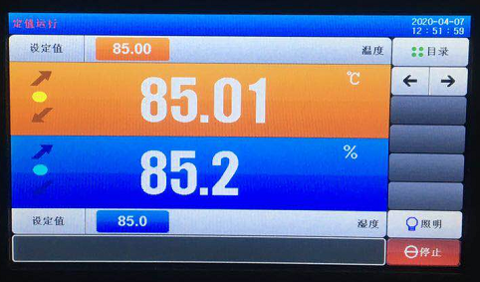

4.2、将产品模拟在温度85℃、湿度85%环境工作
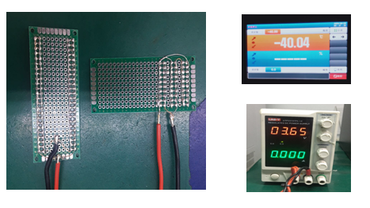

五、试验验证结果
5.1试验条件及试验时间
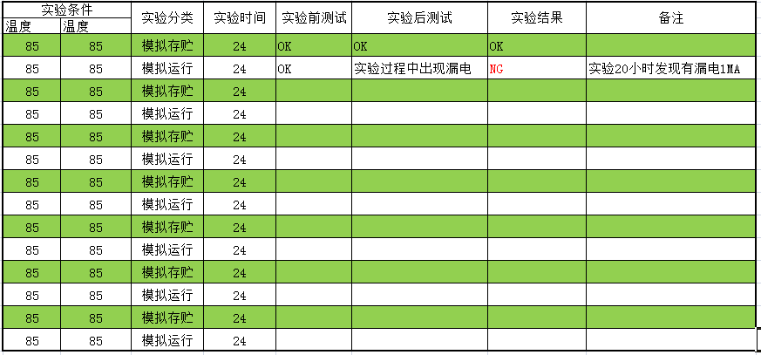

5.2、10uF/6.3V在温度85℃,湿度85模拟运行，出现漏电现象。（试验数量为50PCS,有1PCS出在漏电现象）
5.2、其它两种规格物料没出现漏电现象。

